상품제안서
25절 스프링다이어리 2025 | 상품코드: S23506

 |  |  |  |  |  |  | 02-713-8555 | www.synergygift.co.kr
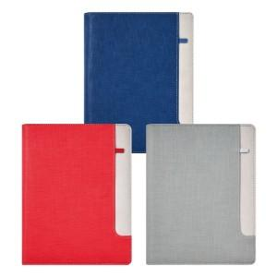 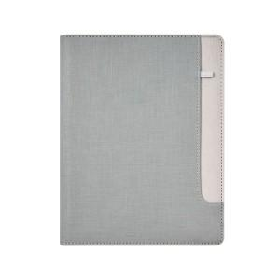 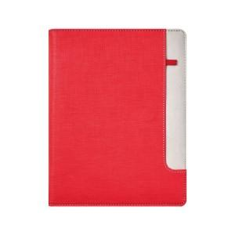

【상세/제작정보】 | <p><span style="font-size: 14pt;">※ 200개 이상 기본 80*30mm 사이즈 표지 박 1곳 포함</span></p><p><span style="font-size: 14pt;">&nbsp;</span></p><p><span style="font-size: 14pt;"></span></p><p><span style="font-size: 18.6667px;">※</span><span style="font-size: 14pt;">&nbsp;제작기간은 발주시점에따라 10~15일 소요될 수 있습니다.</span><span style="font-size: 14pt;">​</span>&nbsp; &nbsp;</p>

【인쇄/포장옵션】 | 불박, 금박, 은박 / OPP(비닐)

【공급단가】 | 수량 | 50~ | 100~ | 300~ | 1,000~ | 3,000~
*VAT별도 | 노트식 | 10,400원 | 8,610원 | 8,400원 | 7,980원 | 7,840원
 | 하루식 | 11,440원 | 9,590원 | 9,360원 | 8,890원 | 8,730원
 | 이틀식 | 10,400원 | 8,610원 | 8,400원 | 7,980원 | 7,840원

【상품 URL】 | https://www.synergygift.co.kr:443/src/goods_detail.php?gdno=23506

